본선 1회전(추첨)
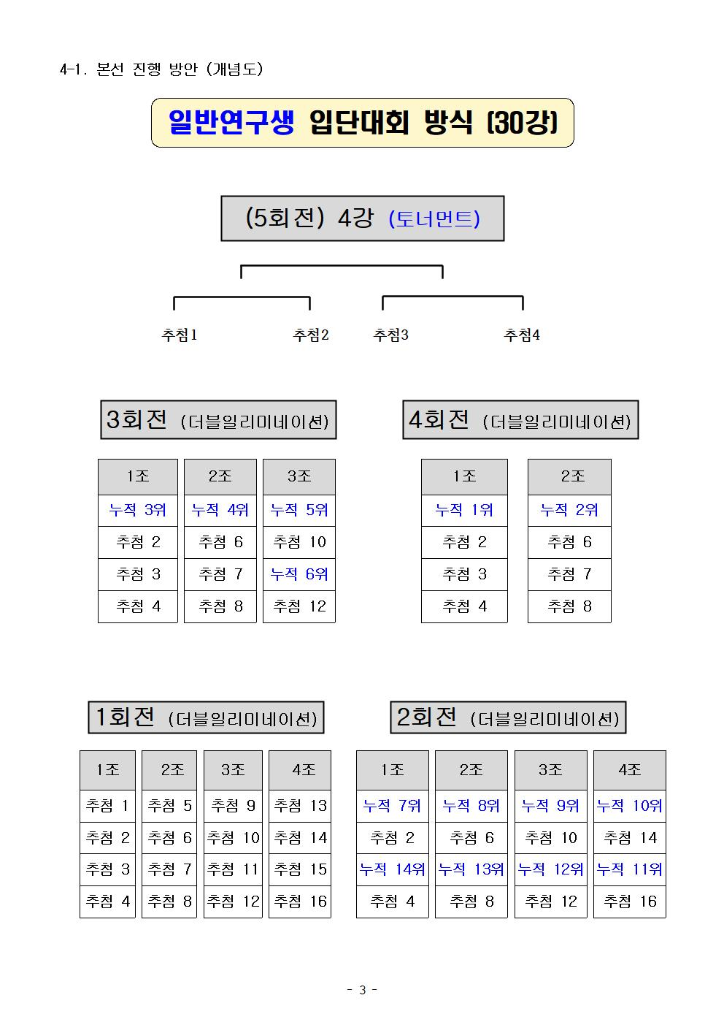
제162회 입단대회 (일반연구생)
(본선 1회전)
1. 조 구성 (4인, 4개조) : 대국당일 혼잡을 피하기 위해 사전 대리추첨 함 2. 본선 1회전 : 더블일리미네이션방식, 출전 16명 중 8명 선발(각조 2명 선발) 3. 제한시간 : 피셔방식 기본 20분 추가 20초 // 15분 59초까지 대국자리에 앉지 못하면 시간패
1 조 |  |  |  |  |  |  |  | 2 조
추첨 | 좌석 | 성명 | 소속 | 1국 | 2국 | 3국 | 결과 | 추첨 | 좌석 | 성명 | 소속 | 1국 | 2국 | 3국 | 결과
1 | 1 | 송유진 | 류동완 | X | X |  |  | 5 | 1 | 서윤태 | 류동완 | X | O | X |  | #REF!
2 | 2 | 김원대 | 한종진 | O | O |  | 진출 | 6 | 2 | 임사무엘 | 개인 | O | X | O | 진출
3 | 3 | 이윤성 | 개인 | O | X | X |  | 7 | 3 | 강태헌 | 장수영 | O | O |  | 진출
4 | 4 | 김상우 | 류동완 | X | O | O | 진출 | 8 | 4 | 이상우 | 류동완 | X | X

3 조 |  |  |  |  |  |  |  | 4 조
추첨 | 좌석 | 성명 | 소속 | 1국 | 2국 | 3국 | 결과 | 추첨 | 좌석 | 성명 | 소속 | 1국 | 2국 | 3국 | 결과
9 | 1 | 김시현 | 충암 | O | O |  | 진출 | 13 | 1 | 곽동규 | 충암 | O | X | X
10 | 2 | 우달영 | 충암 | X | O | O | 진출 | 14 | 2 | 정우석 | 류동완 | X | O | O | 진출
11 | 3 | 전종찬 | 장수영 | O | X | X |  | 15 | 3 | 표현우 | 류동완 | X | X
12 | 4 | 오태민 | 류동완 | X | X |  |  | 16 | 4 | 오승주 | 류동완 | O | O |  | 진출

본선 5회전(최종)
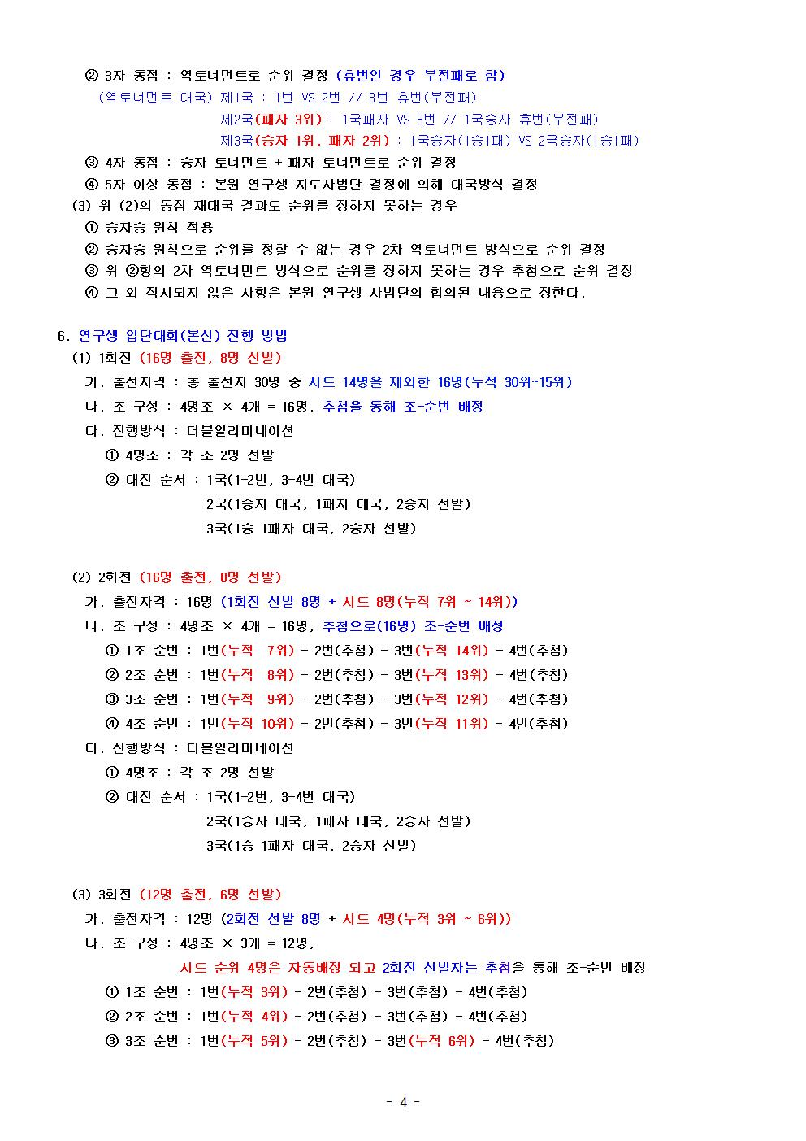
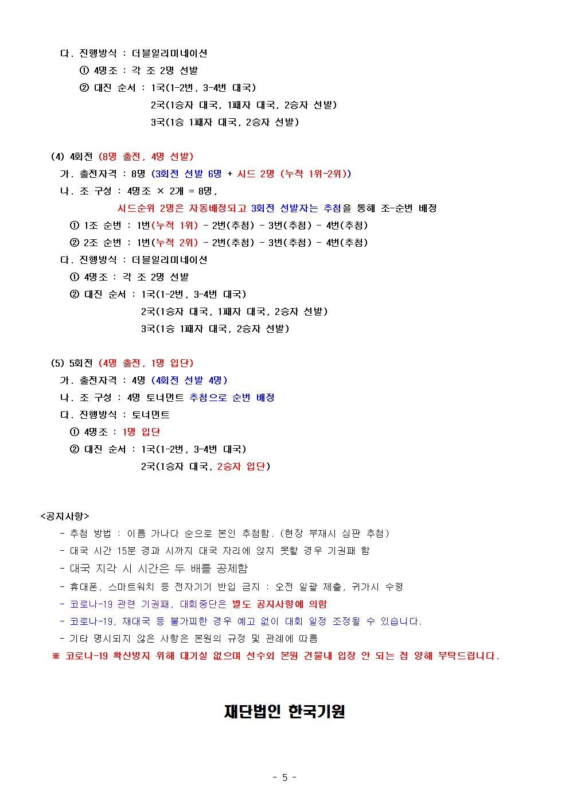
제162회 입단대회 (일반연구생)
(본선 5회전, 최종 4강 토너먼트)
1. 조 구성 (4인, 1개조) : 선발 4명 추첨 진행 (가나다순 현장추첨) 2. 본선 5회전 : 4명 중 1명 입단 3. 제한시간 : 각 40분, 40초 3회 // 15분 59초까지 대국자리에 앉지 못하면 시간패
 | 1 조
 | 추첨 | 성명 | 소속 | 1국 (준결승) | 2국 (결승) | 결과
 | 1 |  | #N/A
 | 2 |  | #N/A
 | 3 |  | #N/A
 | 4 |  | #N/A

 | 제153회 입단대회 (일반연구생) 출전대상 |  |  |  |  |  | 1. 성적기준 : 2021. 04. 04 |  |  |  | <본선 5회전 출전>
 | 순위 | 이름 | 성별 | 소속 | 생년월일 | 비고 |  | 추첨 순서 | 내신 순위 | 이름 | 성별 | 소속 | 생년월일 | 비고
 | 1 | 김윤태 | 남 | 류동완 | 2004-02-05 |  |  | 1
 | 2 | 김승구 | 남 | 한종진 | 2006-06-13 |  |  | 2
 | 3 | 신동현 | 남 | 류동완 | 2005-02-05 |  |  | 3
 | 4 | 양종찬 | 남 | 충암 | 2005-04-30 |  |  | 4
 | 5 | 김기언 | 남 | 양천대일 | 2007-09-13 |  |  | 5
 | 6 | 조상연 | 남 | 양천대일 | 2008-05-21 |  |  | 6
 | 7 | 강현재 | 남 | 진석 | 2005-03-23 |  |  | 7
 | 8 | 서윤서 | 남 | 충암 | 2005-04-09 |  |  | 8
 | 9 | 조성재 | 남 | 바둑의품격 | 2007-04-22
 | 10 | 조성빈 | 남 | 류동완 | 2004-02-20
 | 11 | 유신성 | 남 | 류동완 | 2006-02-07
 | 12 | 기민찬 | 남 | 진석 | 2009-03-21
 | 13 | 강경현 | 남 | 충암 | 2006-10-19
 | 14 | 윤서원 | 남 | 양천대일 | 2008-04-24
 | 15 | 신유민 | 남 | 류동완 | 2006-03-18
 | 16 | 정준우 | 남 | 양천대일 | 2008-09-05
 | 17 | 김상원 | 남 | 한종진 | 2007-10-31
 | 18 | 류승민 | 남 | 장수영 | 2003-04-22
 | 19 | 김태헌 | 남 | 장수영 | 2007-03-09
 | 20 | 홍승우 | 남 | 충암 | 2006-08-23
 | 21 | 박정현 | 남 | 장수영 | 2006-03-24
 | 22 | 김상영 | 남 | 한종진 | 2007-07-04
 | 23 | 김현석 | 남 | 충암 | 2006-12-23 |  |  |  | 22 | 김상영 | 남 | 한종진 | 2007-07-04
 | 24 | 오형석 | 남 | 한종진 | 2005-07-15 |  |  |  | 17 | 김상원 | 남 | 한종진 | 2007-10-31
 | 25 | 정원찬 | 남 | 산본 | 2008-01-02 |  |  |  | 19 | 김태헌 | 남 | 장수영 | 2007-03-09
 | 26 | 이현민 | 남 | 충암 | 2007-06-05 |  |  |  | 23 | 김현석 | 남 | 충암 | 2006-12-23
 | 27 | 최승철 | 남 | 산본 | 2008-04-02 |  |  |  | 18 | 류승민 | 남 | 장수영 | 2003-04-22
 | 28 | 조은호 | 남 | 장수영 | 2006-08-10 |  |  |  | 30 | 박동혁 | 남 | 장수영 | 2007-03-31
 | 29 | 변정민 | 남 | 충암 | 2007-04-07 |  |  |  | 21 | 박정현 | 남 | 장수영 | 2006-03-24
 | 30 | 박동혁 | 남 | 장수영 | 2007-03-31 |  |  |  | 29 | 변정민 | 남 | 충암 | 2007-04-07
 |  |  |  |  |  |  |  |  | 15 | 신유민 | 남 | 류동완 | 2006-03-18
 |  |  |  |  |  |  |  |  | 24 | 오형석 | 남 | 한종진 | 2005-07-15
 |  |  |  |  |  |  |  |  | 26 | 이현민 | 남 | 충암 | 2007-06-05
 |  |  |  |  |  |  |  |  | 25 | 정원찬 | 남 | 산본 | 2008-01-02
 |  |  |  |  |  |  |  |  | 16 | 정준우 | 남 | 양천대일 | 2008-09-05
 |  |  |  |  |  |  |  |  | 28 | 조은호 | 남 | 장수영 | 2006-08-10
 |  |  |  |  |  |  |  |  | 27 | 최승철 | 남 | 산본 | 2008-04-02
 |  |  |  |  |  |  |  |  | 20 | 홍승우 | 남 | 충암 | 2006-08-23

